浪涌测试
SA63122浪涌测试
序号 | 名称 |  | 规格型号 |  |  |  | 数量 | 备注
1 | 瞬态抗扰度组合发生器 |  | NSG3060 |  |  |  | 1 | Teseq
2 | 去耦合网络 |  | CDN 3083-S100 |  |  |  | 1 | Teseq
3 | 示波器 |  | MSO 3014 |  |  |  | 1 | Tektronix
试验(测试)设置照片
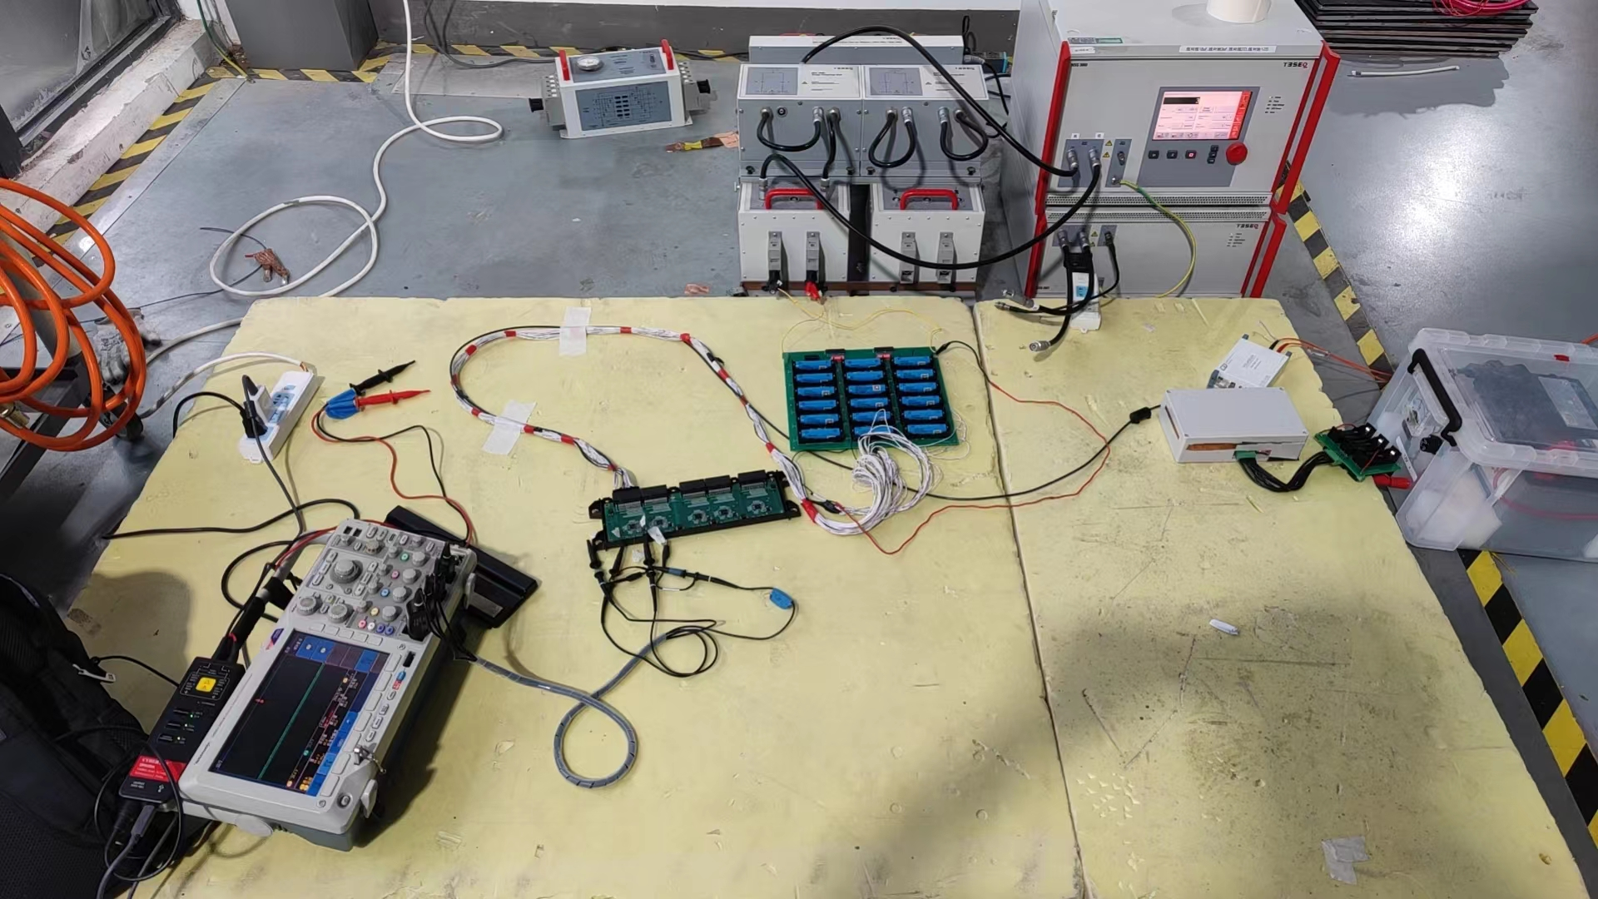 |  |  |  | 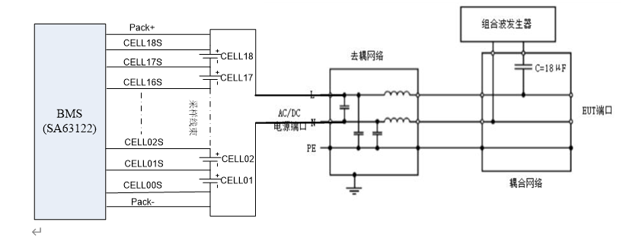

试验(测试)等级
耦合端口 | 耦合路径 | 波形 |  |  | 耦合模式 | 耦合阻抗 | 试验等级 | 重复次数
Pack+ Pack- （68V） | 线对线 | 1.2µs /50µs 组合波 |  |  | 电容耦合 | 2Ω | -200V | 3
 |  |  |  |  |  |  | 200V | 3
 |  |  |  |  |  |  | 250V | 3
 |  |  |  |  |  |  | -250V | 3
 |  |  |  |  |  |  | 300V | 3
 |  |  |  |  |  |  | -300V | 3
 |  |  |  |  |  |  | -350V | 3
 |  |  |  |  |  |  | 350V | 3
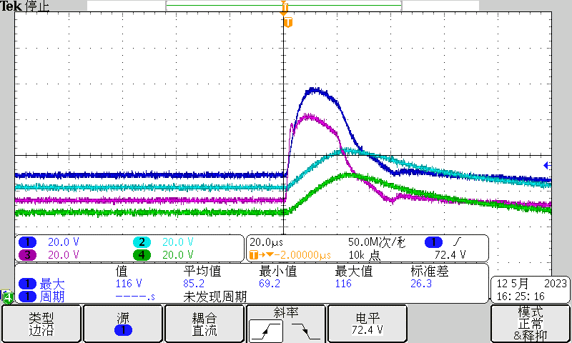
试验过程波形记录 （通道1:Pin1 BAT；通道2:Pin3 C18；通道3：Pin2 B18；通道4:Pin4 C17;)
-200V | 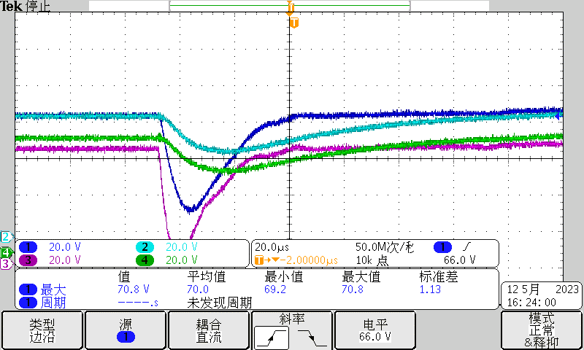 |  |  |  |  | 200V
-250V | 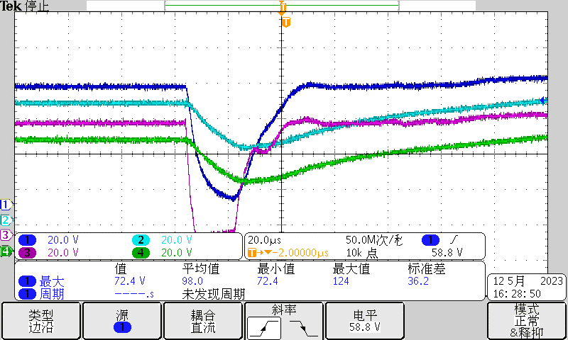 |  |  |  |  | 250V | 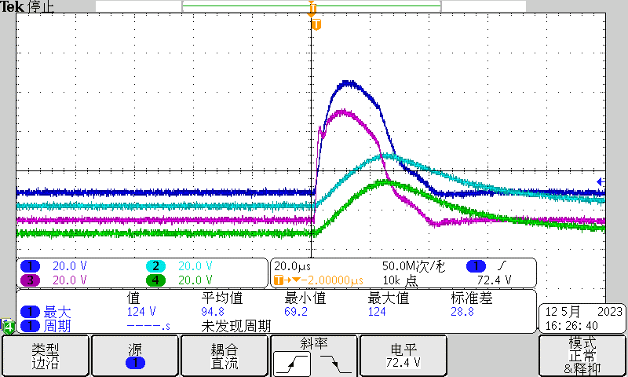
-300V | 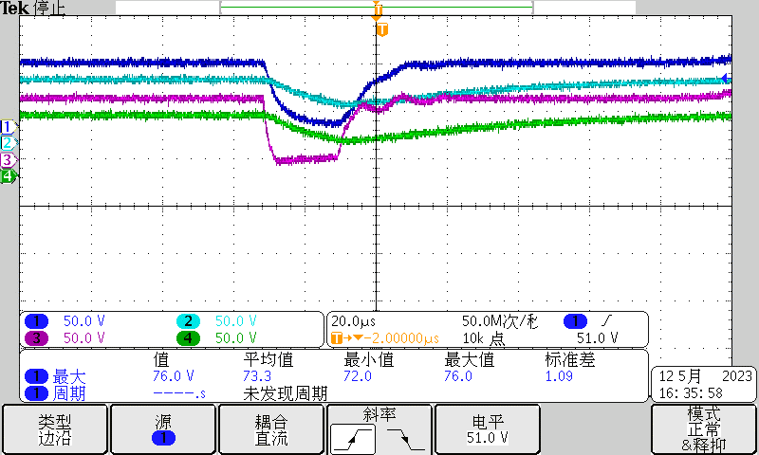 |  |  |  |  | 300V | 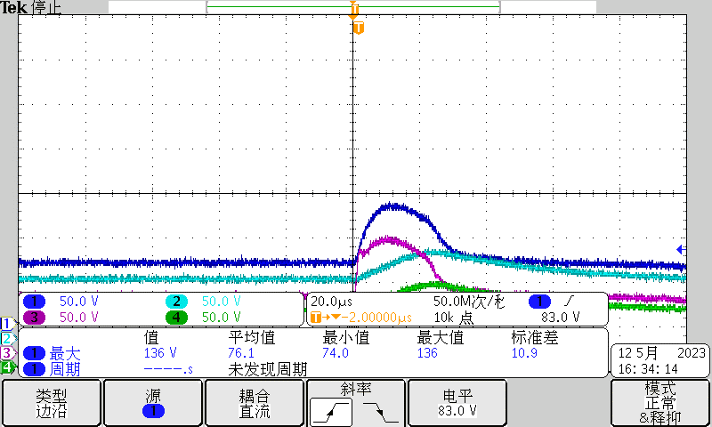
-350V |  |  |  |  |  | 350V | 损坏
试验结论
1.芯片Pin1:BAT Pin2:B18是残压最大的。Pin3：C18 Pin 5： C17经过采样电阻及滤波电容的低通RC(测试Demo配置采样电阻1k)滤波残压有得到抑制。 2.在300V浪涌时芯片BAT B18引脚最高电压峰值达到136V(SMBJ85A 最大钳位电压137V@IPP 4.4A ),达到芯片承受的极限值，350V浪涌时芯片损坏。 3.如果需要通过更高等级的浪涌测试，需要做二级保护，抑制芯片引脚的残留电压。尤其是BAT，B18引脚，需要用TVS对芯片进行二次保护，将BAT及B18残压抑制下来。如果空间允许，可以使用SMDJ85A封装的TVS。

ESD 测试
SA63122 ESD测试
序号 | 名称 |  | 规格型号 |  |  | 数量 | 备注
1 | 静电放电发生器 |  | NSG437 |  |  | 1 | Teseq
2 | 抗扰度测试场地 |  | / |  |  | 1 | /
3 | 笔记本 |  | Y9000 |  |  | 1 | Lenovo
试验(测试)设置照片
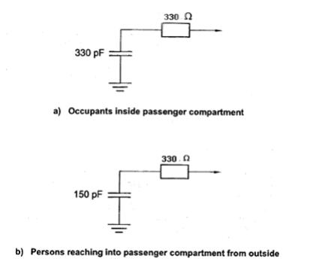 |  |  |  | 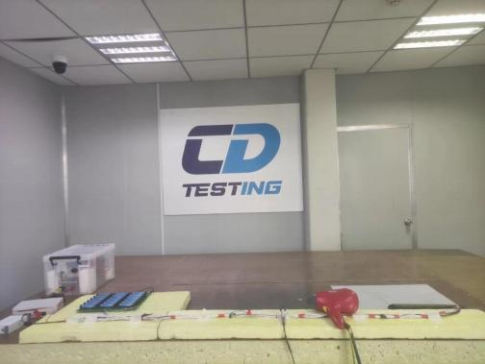

试验(测试)等级
测试项目 | 测试电压 | 放电方式 |  | 放电模块 | 放电位置 | 状态要求 | 测试结果
上电模式 | ±15kv | 空气放电 |  | 330pF,330Ω | 塑料外壳、缝隙、线束 | A | pass
 | ±25kv | 空气放电 |  | 330pF,330Ω | 塑料外壳、缝隙、线束 | C | pass
下电模式 | ±6kv | 接触放电（PIN） |  | 150pF,330Ω | 连接器端子 | C | pass
 | ±8kv | 接触放电（PIN） |  | 150pF,330Ω | 连接器端子 | C | pass
 | ±10kv | 接触放电（PIN） |  | 150pF,330Ω | 连接器端子 | C | pass
 | ±12kv | 接触放电（PIN） |  | 150pF,330Ω | 连接器端子 | C | pass
 | ±15kv | 接触放电（PIN） |  | 150pF,330Ω | 连接器端子 | C | pass
 | ±15kv | 接触放电（PIN） |  | 150pF,330Ω | 连接器端子 | C | pass
 | ±15kv | 空气放电（PIN） |  | 150pF,330Ω | 塑料外壳、缝隙 | C | pass
试验结论
1.空气±25kv测试，达到功能等级C，测试过程中通讯会中断、重启上位机及主控模块可以恢复。 2.接触放电测试到±15kv，测试通过，没有造成产品损坏。

